关系图
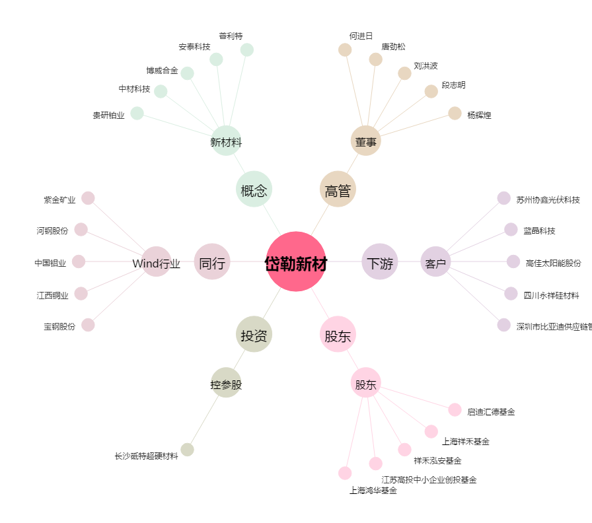
岱勒新材[300700.SZ] - 关系概览图

